II D) 4 A
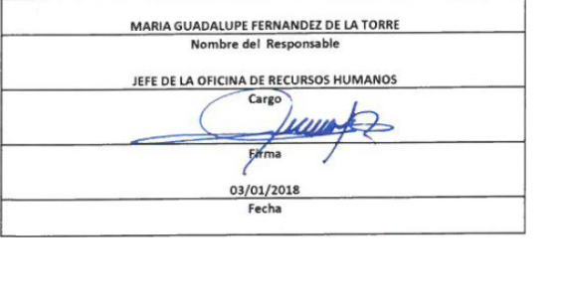
Formato: Trabajadores que Tramitaron Licencia Prejubilatoria en el Periodo |  |  |  |  |  |  |  |  |  |  |  |  | ENTIDAD FEDERATIVA: Baja California
Fondo de Aportaciones para la Educación Tecnológica y de Adultos/Instituto Nacional para la Educación de los Adultos (FAETA/INEA) |  |  |  |  |  |  |  |  |  |  |  |  |  |  | 4to Trimestre 2017

R.F.C. | CURP | NOMBRE | Clave integrada | Clave Presupuestal |  |  |  |  |  |  | Periodo Licencia |  | Percepciones pagadas con Presupuesto Federal en el Periodo reportado* | Percepciones pagadas con Presupuesto de otra Fuente en el Periodo reportado* | Clave CT Origen
 |  |  |  | Partida Presupuestal | Código de Pago | Clave de Unidad | Clave de Sub Unidad | Clave de Categoría | Horas Semana Mes | Número de Plaza | Inicio | Conclusión

GAVR630417NU6 | GAVR630417HBCRLC05 | JOSE RICARDO GARCIA VALENZUELA | JEFE DE OFICINA | 83101 | 1 | 9 | 35 | A01807 | 0 | 11 | 20171001 | 20171231 | 65811.2 |  | 02FIA0001I
Total Personas : | 1 |  |  |  |  |  |  |  | Total Plazas : | 1 | Total Pto. Federal |  | 65,811.20

 |  |  |  |  |  |  |  |  |  |  |  | Total Ppto. Otras Fuentes |  |  | 0.00

*Total de Percepciones reportadas por la Entidad Federativa como pagadas en el periodo
Fuente : Información proporcionada por las Entidades Federativas

